Tabelle1
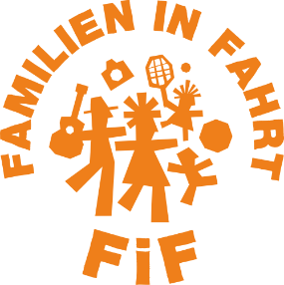
Stand:
Fahrt nach: |  | JH Wandlitz
Datum: |  | 17.-22.4.22
Kooperationspartner: |  | FZ Jungfernheide
pädagogische Fachkräfte: |  | Sharif Megdad und Vera Böck
Zielgruppe: |  | Familien aus Charlottenburg
Thema:
 | Wer ist dabei? |  |  |  | preisrelevant |  | Statistik | Kontaktdaten |  |  | Statistik | Kontaktdaten |  | Teilnahmeberechtigung |  |  | DFV intern | wichtig | Info für Fahrtenleitung |  | Statistik |  | für Unterkunft relevant |  | ÖA |  | Pandemie |  | Einnahme
TN | Name | Vorname | Geburts- Datum | mitreisende Kinder | Geburts-datum Kind | Alter | Geschlecht | Straße | PLZ | Ort | Bezirk | Telefon | E-Mail | Transfer-leistung | Behinderung ggf. GdB | Nachweis erbracht | FE-Erfahrung | Begründung Nichtteilnahme eines Familienmitglieds | Motivation 1-6 | Familien-sprachen | Migrations-hintergrund | Familienform | spez. Essen | besondere Anforderungen | Einverständnis ÖA-Material | Reiseerklärung | Erklärung Hygiene-konzept | Sonstiges | TN-Beitrag in EUR
1
2
3
4
5
6
7
8
9
10
11
12
13
14
15
16
17
18
19
20
21
22

Warteliste

Absagen

